Sheet3
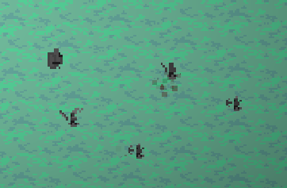
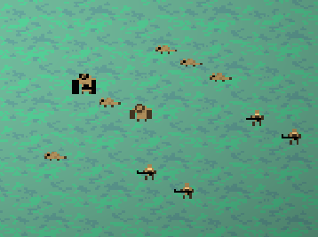
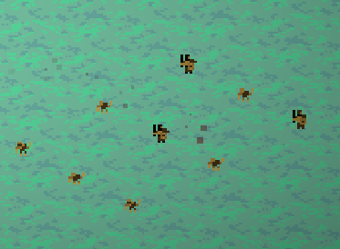
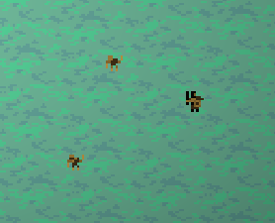
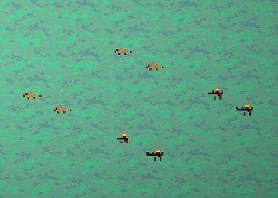

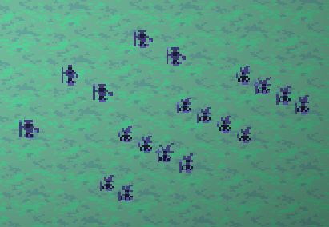
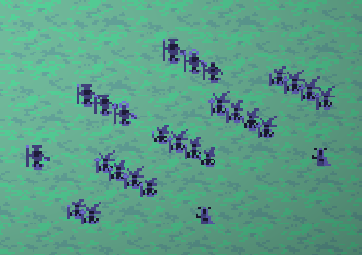
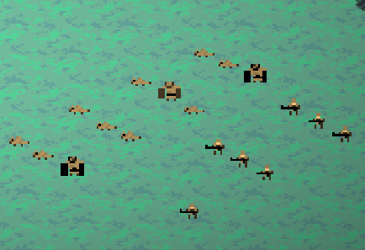
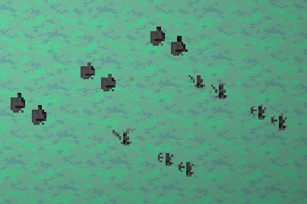
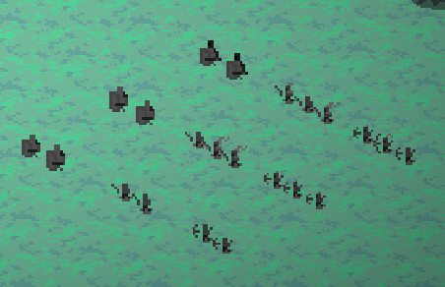

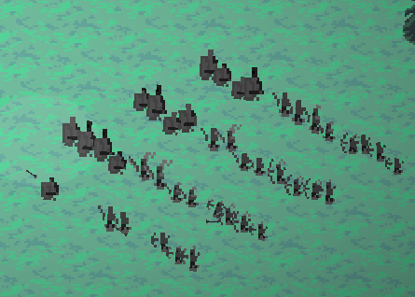
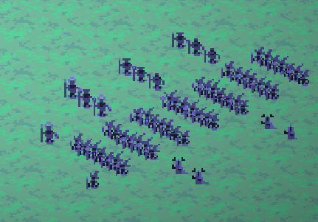
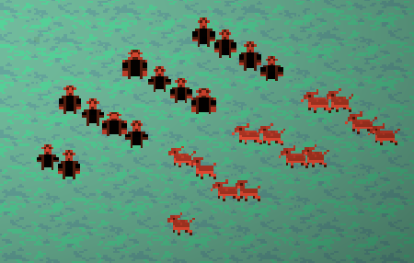
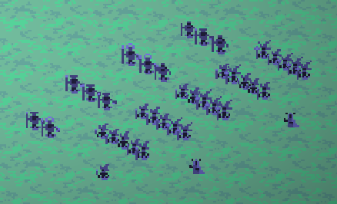
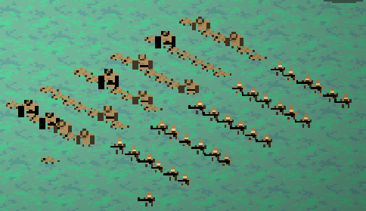

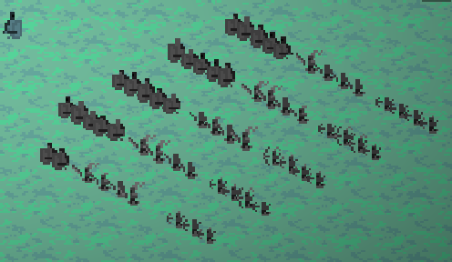

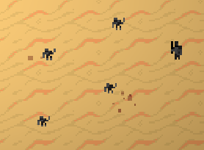
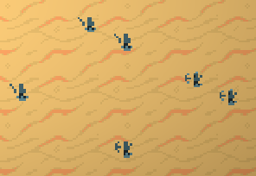
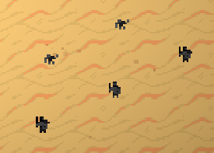
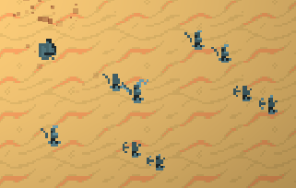

 |  |  |  |  |  |  |  |  |  |  |  |  |  |  |  |  | 数量 | 费用
 |  |  |  |  |  | 数量 | 费用 |  |  |  | 数量 | 费用 |  |  | 数量 | 费用 | 5 | 4
 |  |  |  |  |  |  |  |  |  |  |  |  |  |  |  |  | 20
 |  |  |  |  |  | 4 | 2 |  |  |  | 3 | 4 |  |  | 2 | 3
 |  |  |  |  |  | 8 |  |  |  |  | 12 |  |  |  | 6 |  | 4 | 3
 |  |  | 10 |  |  |  |  |  |  |  |  |  |  |  |  |  | 12
 |  |  |  |  |  | 1 | 6 |  |  |  | 3 | 3 |  |  | 3 | 6
 |  |  |  |  |  | 6 |  |  |  |  | 9 |  |  |  | 18 |  | 1 | 7
 |  |  |  |  |  |  |  |  |  |  |  |  |  |  |  |  | 7
 |  |  |  |  |  | 14 |  |  |  |  | 21 |  |  |  | 24 |  | 39

 |  |  |  |  |  |  |  |  |  |  | 2 | 4
 |  |  |  |  |  |  |  |  |  |  | 8 |  |  |  | 5 | 1 | 6 | 3
 |  |  |  |  |  | 4 | 1 |  |  |  |  |  |  |  | 5 |  | 18
 |  |  |  |  |  | 4 |  |  |  |  | 2 | 3
 |  |  |  |  |  |  |  |  |  |  | 6 |  |  |  | 4 | 2 | 3 | 6
 |  |  |  |  |  | 4 | 2 |  |  |  |  |  |  |  | 8 |  | 18
 |  |  |  |  |  | 8 |  |  |  |  | 1 | 7
 |  |  |  |  |  |  |  |  |  |  | 7 |  |  |  | 2 | 6 | 36
 |  |  |  |  |  | 12 |  |  |  |  | 21 |  |  |  | 12
 |  |  |  |  |  |  |  |  |  |  |  |  |  |  | 25
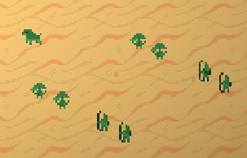
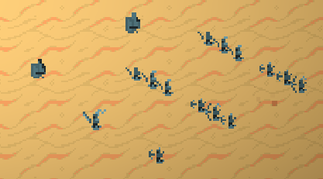
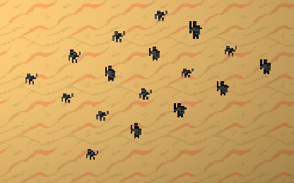
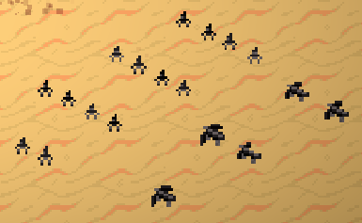
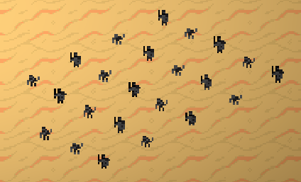
 |  | 5 | 9 |  |  |  |  |  |  |  | 10 | 3 |  |  |  |  | 12 | 3
 |  |  |  |  |  | 7 | 4 |  |  |  | 30 |  |  |  | 14 | 4 | 36
 |  | 45 |  |  |  | 28 |  |  |  |  |  |  |  |  | 56
 |  |  |  |  |  |  |  |  |  |  | 7 | 6 |  |  |  |  | 11 | 6
 |  |  |  |  |  | 7 | 3 |  |  |  | 42 |  |  |  | 5 | 8 | 66
 |  |  |  |  |  | 21 |  |  |  |  |  |  |  |  | 40
 |  |  |  |  |  |  |  |  |  |  | 72 |  |  |  |  |  | 102
 |  |  |  |  |  | 2 | 7 |  |  |  |  |  |  |  | 96
 |  |  |  |  |  | 14
 |  |  |  |  |  | 63
 |  |  |  |  |  |  |  |  |  |  | 1 | 7 |  |  |  |  | 1 | 7
 |  | 9 | 1 |  |  |  |  |  |  |  | 7 |  |  |  | 数量 | 费用 | 7
 |  | 9 |  |  |  | 3 | 4 |  |  |  |  |  |  |  | 8 | 4
 |  |  |  |  |  | 12 |  |  |  |  | 4 | 5 |  |  | 32 |  | 5 | 5
 |  | 7 | 2 |  |  |  |  |  |  |  | 20 |  |  |  |  |  | 25
 |  | 14 |  |  |  | 4 | 3 |  |  |  |  |  |  |  | 8 | 3
 |  |  |  |  |  | 12 |  |  |  |  | 14 | 3 |  |  | 24 |  | 18 | 3
 |  | 3 | 6 |  |  |  |  |  |  |  | 42 |  |  |  |  |  | 54
 |  | 18 |  |  |  | 6 | 7 |  |  |  | 69 |  |  |  | 6 | 7 | 86
 |  | 41 |  |  |  | 42 |  |  |  |  |  |  |  |  | 42
 |  |  |  |  |  | 66 |  |  |  |  |  |  |  |  | 98
1老鼠=1人口
 | 人族 |  |  | 法师 |  |  |  | 森林 |  |  |  | 贪婪
 |  | 兵种 | 人口 |  | 兵种 | 人口 |  |  | 兵种 | 人口 |  |  | 兵种 | 人口
 |  | 士兵 | 4 |  | 法师 | 3 |  |  | 弓箭手 | 5 |  |  | 刺客 | 3
 |  | 弓箭手 | 3 |  | 萨满 | 5 |  |  | 孢子 | 5 |  |  | 雇佣兵 | 6
 |  | 重甲 | 7 |  | 术士 | 7 |  |  | 猪 | 5

 | 鲜血 |  |  | 岩石王 |  |  |  | 进化
 |  | 兵种 | 人口 |  | 兵种 | 人口 |  |  | 兵种 | 人口
 |  | 小鬼 | 1 |  | 陷阱兵 | 4 |  |  | 老鼠 | 1
 |  | 轰炸鬼 | 3 |  | 弩车 | 8 |  |  | 侩子手 | 2
 |  | 恶魔 | 5 |  |  |  |  |  | 防御者 | 6

Sheet1
 |  |  |  | 3 | 7
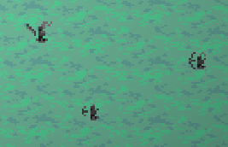

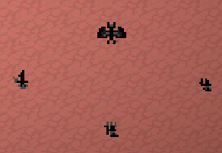
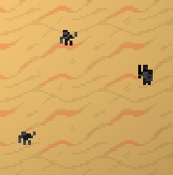



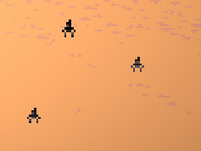
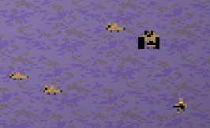

 |  |  |  |  |  | 1老鼠=1人口
 |  |  |  |  |  |  | 人族 |  |  |  | 法师 |  |  |  | 森林 |  |  |  | 贪婪
 |  |  |  |  |  |  |  | 兵种 | 人口 |  |  | 兵种 | 人口 |  |  | 兵种 | 人口 |  |  | 兵种 | 人口
 |  |  |  |  |  |  |  | 士兵 | 4 |  |  | 法师 | 3 |  |  | 弓箭手 | 5 |  |  | 刺客 | 3
4 | 8 |  | 4 | 6 |  |  |  | 弓箭手 | 3 |  |  | 萨满 | 5 |  |  | 孢子 | 5 |  |  | 雇佣兵 | 6
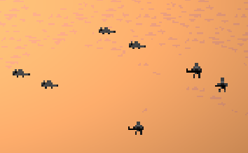
 |  |  |  |  |  |  |  | 重甲 | 7 |  |  | 术士 | 7 |  |  | 猪 | 5

 |  |  |  |  |  |  | 鲜血 |  |  |  | 岩石王 |  |  |  | 进化
 |  |  |  |  |  |  |  | 兵种 | 人口 |  |  | 兵种 | 人口 |  |  | 兵种 | 人口
 |  |  |  |  |  |  |  | 小鬼 | 1 |  |  | 陷阱兵 | 4 |  |  | 老鼠 | 1
 |  |  |  |  |  |  |  | 轰炸鬼 | 3 |  |  | 弩车 | 8 |  |  | 侩子手 | 2
 |  |  |  |  |  |  |  | 恶魔 | 5 |  |  |  |  |  |  | 防御者 | 6

 |  |  |  |  |  | 16 |  |  |  |  |  |  | 17
 |  | 波次 | 人口 |  |  |  | 14 | 17 | 17 |  |  |  |  | 20 | 20 | 21
 |  | 1 | 10 |  | 2 |  | 5 | 5 | 5 |  |  |  |  | 7 | 4 | 3
 |  | 2 | 14 |  |  |  | 70 | 85 | 85 | 240 |  |  |  | 140 | 80 | 63 | 283
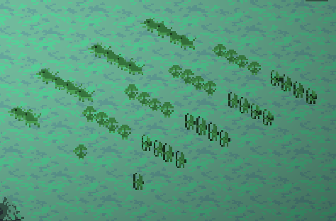
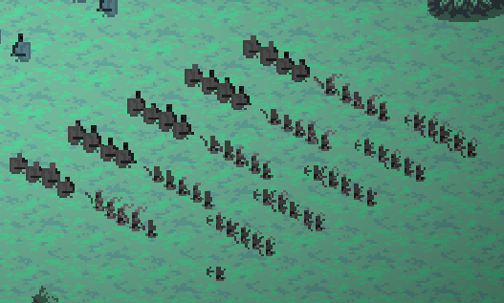
 |  | 3 | 20
 |  | 4 | 28
 |  | 5 | 38
 |  | 6 | 50
 |  | 7 | 64
 |  | 8 | 80
 |  | 9 | 98
 |  | 10 | 118
 |  | 11 | 140
 |  | 12 | 164
 |  | 13 | 190
 |  | 14 | 218
 |  | 15 | 248
 |  | 16 | 280
 |  | 17 | 314
 |  | 18 | 350
 |  | 19 | 388 |  |  | 18 |  |  |  |  |  |  | 23 |  |  |  |  |  |  |  | 26
 |  | 20 | 428 |  |  |  | 54 | 17 |  |  |  |  |  |  | 34 | 144 | 10 |  |  |  |  | 30 | 48 | 48
 |  | 21 | 470 |  |  |  | 4 | 8 |  |  |  |  |  |  | 5 | 1 | 3 |  |  |  |  | 5 | 5 | 5
 |  | 22 | 514 |  |  |  | 216 | 136 | 352 |  |  |  |  |  | 170 | 144 | 30 | 344 |  |  |  | 150 | 240 | 240 | 630
 |  | 23 | 560
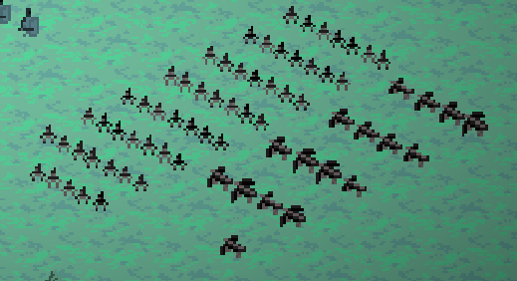
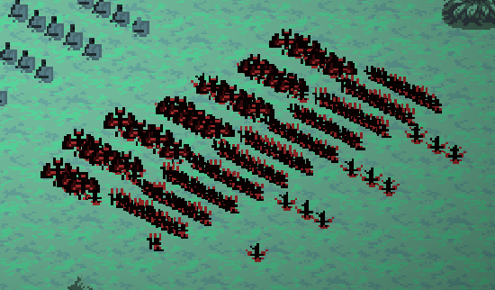
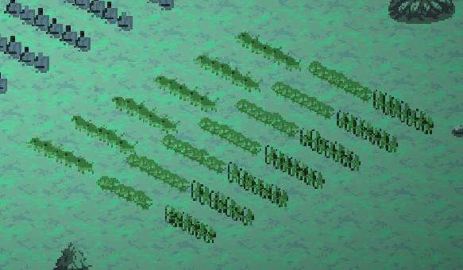
 |  | 24 | 608
 |  | 25 | 658
 |  | 26 | 710
 |  | 27 | 764
 |  | 28 | 820
 |  | 29 | 878
 |  | 30 | 938
 |  | 31 | 1000
 |  | 32 | 1064
 |  | 33 | 1130
 |  | 34 | 1198
 |  | 35 | 1268
 |  | 36 | 1340
 |  | 37 | 1414
 |  | 38 | 1490
 |  | 39 | 1568
 |  | 40 | 1648
 |  | 41 | 1730
 |  | 42 | 1814
 |  | 43 | 1900
 |  | 44 | 1988
 |  | 45 | 2078
 |  | 46 | 2170
 |  | 47 | 2264
 |  | 48 | 2360
 |  | 49 | 2458
 |  | 50 | 2558
 |  | 51 | 2660
 |  | 52 | 2764
 |  | 53 | 2870
 |  | 54 | 2978
 |  | 55 | 3088
 |  | 56 | 3200
 |  | 57 | 3314
 |  | 58 | 3430
 |  | 59 | 3548
 |  | 60 | 3668
 |  | 61 | 3790
 |  | 62 | 3914
 |  | 63 | 4040
 |  | 64 | 4168
 |  | 65 | 4298
 |  | 66 | 4430
 |  | 67 | 4564
 |  | 68 | 4700
 |  | 69 | 4838
 |  | 70 | 4978
 |  | 71 | 5120
 |  | 72 | 5264
 |  | 73 | 5410
 |  | 74 | 5558
 |  | 75 | 5708
 |  | 76 | 5860
 |  | 77 | 6014
 |  | 78 | 6170
 |  | 79 | 6328
 |  | 80 | 6488
 |  | 81 | 6650
 |  | 82 | 6814
 |  | 83 | 6980
 |  | 84 | 7148

